寿司めくり
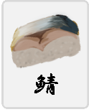
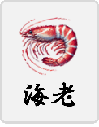
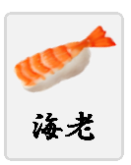
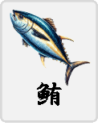
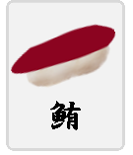
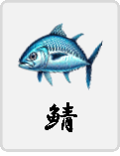

【寿司めくり】
個人制作課題 (VBA)

プロトタイプ

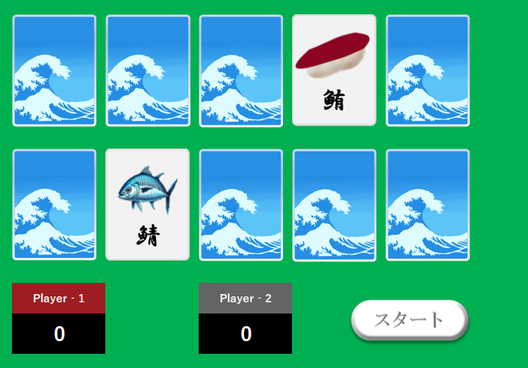

～ お品書き ～

壱．プロジェクト概要

弐．ターゲットユーザー

参．要件定義

肆．システム構成

伍．開発スケジュール

陸．納品物

2024年12月19日
7D 石坂 隆貴

ぷよ寿司
個人制作課題 (HTML,CSS,Javascript)
【ぷよ寿司】

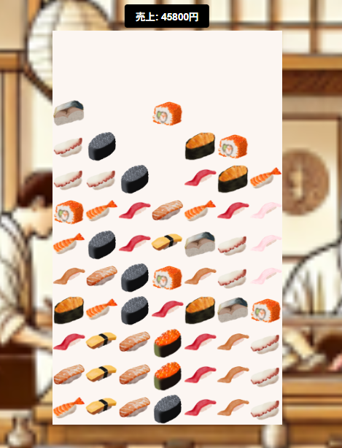

～ お品書き ～

壱．プロジェクト概要

弐．ターゲットユーザー

参．要件定義

肆．システム構成

伍．開発スケジュール

陸．納品物

2024年12月19日
7D 石坂 隆貴

Shooting鯖寿司
個人制作課題 (Python,SQLite)
【Shooting☆鯖寿司】

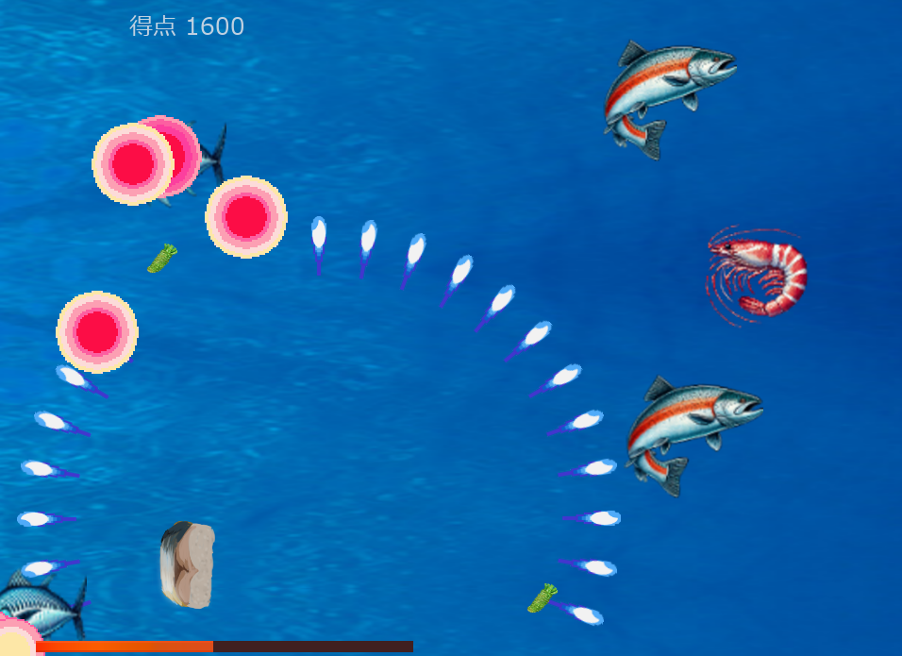

～ お品書き ～

壱．プロジェクト概要

弐．ターゲットユーザー

参．要件定義

肆．システム構成

伍．開発スケジュール

陸．納品物

2024年12月19日
7D 石坂 隆貴

